syllabus
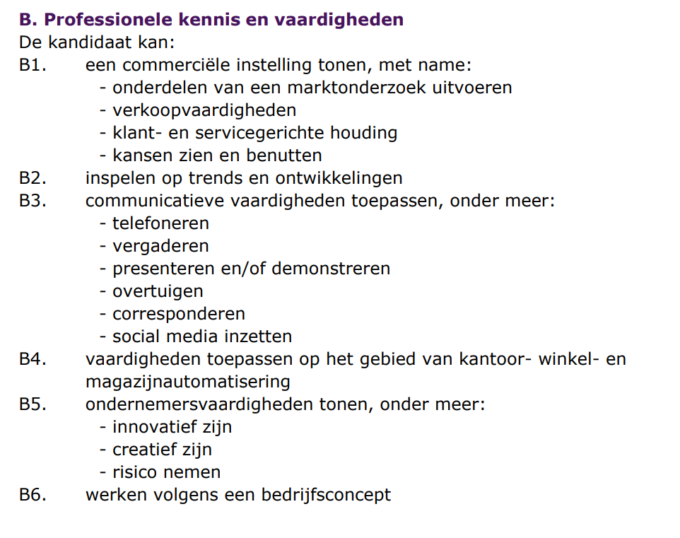
Plaats hier de syllabus ophalen van Examenblad.nl

Retail & Styling | Stock & Supplies

 | Office & Support

Service & Sales

 | Algemene kennis en vaardigheden

